エビデンス_ログイン画面
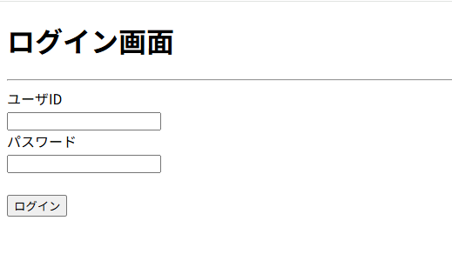

エビデンス_入力フォーム
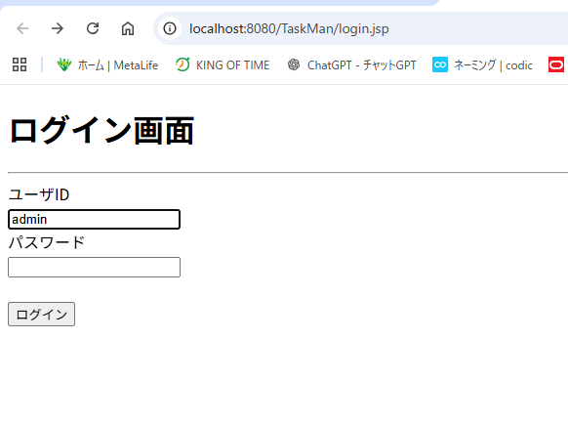

エビデンス_伏せ字
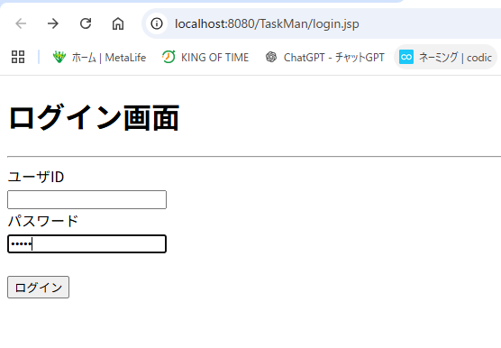

エビデンス_ログイン失敗
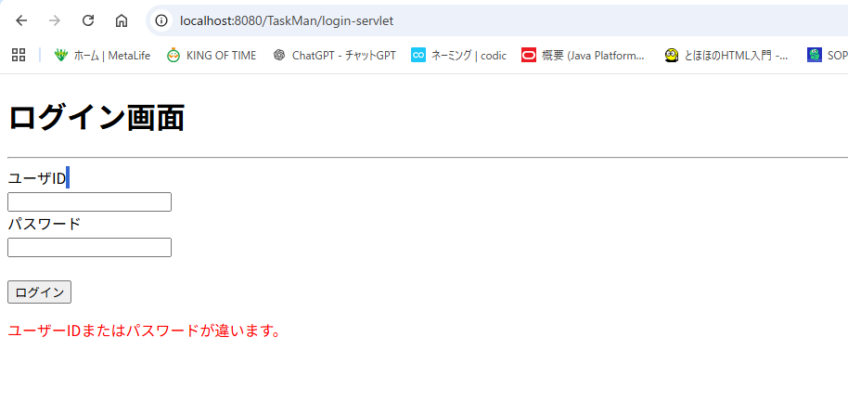

エビデンス_システムエラー
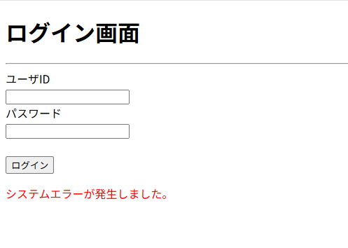

例外ログ

java.sql.SQLSyntaxErrorException: You have an error in your SQL syntax at com.mysql.cj.jdbc.ClientPreparedStatement.executeQuery(ClientPreparedStatement.java:1003) at model.dao.UserDAO.login(UserDAO.java:30) at servlet.LoginServlet.doPost(LoginServlet.java:59)

エビデンス_ID未入力エラー
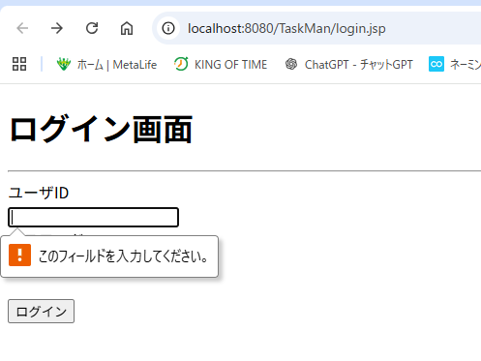

エビデンス_パスワード未入力エラー
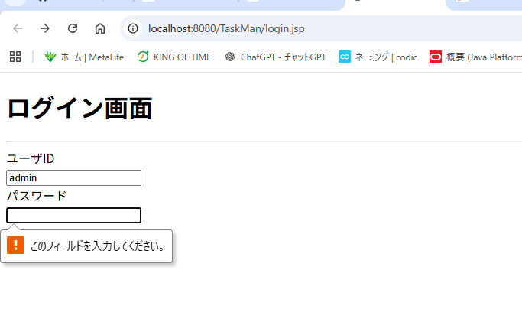

エビデンス_ログイン成功
